상품제안서
NEW콤비세트 | 상품코드: F31640

 |  |  |  |  |  |  | 02-412-0044 | www.easy1.co.kr
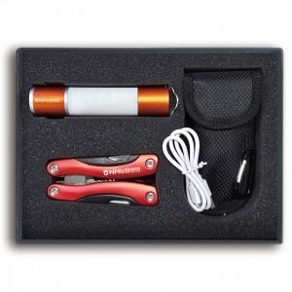

【상세/제작정보】 | * 배스트 상품 2종으로 구성된 고급 패키지 답례품, 증정품, 기념품 * 인쇄 타입 : 레이저 각인 * 제품 색상 : 랜턴 (오렌지/블랙) / 멀티툴 (레드/블루) * 박스 크기 : 250 x 180 x 40 mm

【인쇄/포장옵션】 | 레이저 / 검정 사바리 박스

【공급단가】 | 수량 | 30~ | 50~ | 100~ | 300~ | 500~
*VAT별도 | 단가 | 32,400원 | 31,860원 | 31,050원 | 30,510원 | 29,700원

【상품 URL】 | http://www.easy1.co.kr/src/goods_detail.php?gdno=31640

